상품제안서
플랩슨 차량용 청소기 자동차 무선 실내 진공 휴대용 미니청소기 초강력 브이클린 PCC01 | 상품코드: F31550

 |  |  |  |  |  |  | 02-412-0044 | www.easy1.co.kr
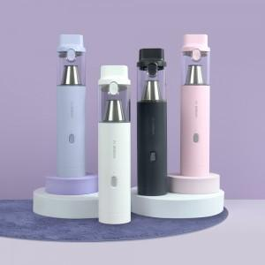

【상세/제작정보】

【인쇄/포장옵션】 | 레이저 / 포장지포장

【공급단가】 | 수량 | 30~ | 50~ | 100~ | 300~ | 500~
*VAT별도 | 단가 | 48,000원 | 47,200원 | 46,000원 | 45,190원 | 44,000원

【상품 URL】 | https://dev.easy1.co.kr:443/src/goods_detail.php?gdno=31550

